在线算法
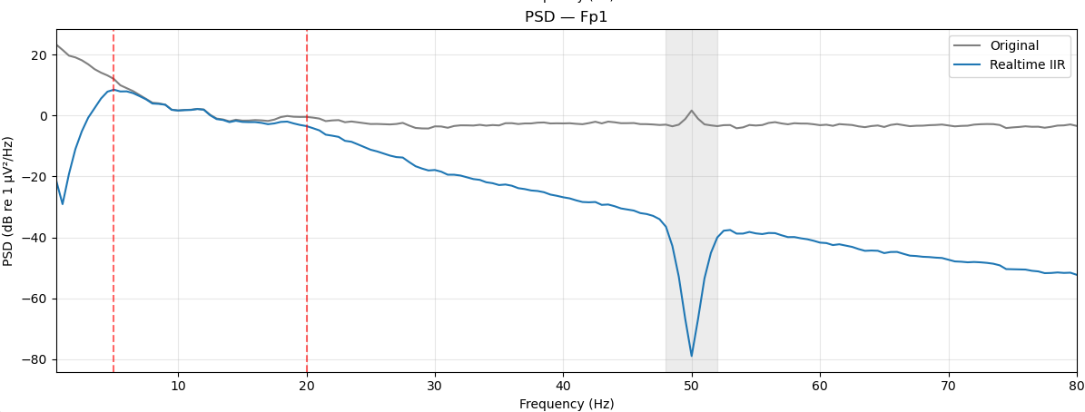
序号 | 处理步骤 / 算法 | 实现文件 | 算法说明（公式/方法） | 关键参数及默认值 | 预期结果 / 测试要点 | 是否合入算法 | 测试结果
1 | 高通滤波（在线） | internal/online/filter_chain.py | 4 阶 Butterworth 高通，因果滤波（scipy.signal.sosfilt），跨调用保留滤波器状态 zi（连续流式处理）。 | ToggleFilterConfig(enabled, low_hz, order=4，阶数必须为 4) | 含直流/低频成分的信号经处理后低频被衰减；分块连续送入与整段送入结果一致（状态连续、无边界跳变）。 | 是 | 可行 （高通5查看效果可行）
2 | 低通滤波（在线） | internal/online/filter_chain.py | 4 阶 Butterworth 低通，因果滤波（scipy.signal.sosfilt）。 | ToggleFilterConfig(enabled, high_hz, order=4) | 高于截止频率的正弦成分被明显衰减；因果滤波无未来信息泄漏。 | 是 | 可行 （低通20查看效果可行）
3 | 陷波（在线） | internal/online/filter_chain.py | 4 阶 Butterworth 带阻（bandstop），因果滤波，抑制工频干扰。 | ToggleFilterConfig(enabled, low_hz=48, high_hz=52, order=4) | 50Hz 正弦被抑制；邻近频率（如 45/55Hz）受影响较小。 | 是 | 可行 （凹陷50查看效果可行）
4 | 重参考（在线） | internal/online/rereference.py | OFF 透传；COMMON_AVERAGE 减去全通道均值；BILATERAL_MASTOIDS 减去两个乳突通道均值。 | ReferenceConfig(method, mastoid_channels) | 平均参考后每一时刻所有通道均值≈0；乳突法必须指定 2 个通道否则报错。 | 暂不使用
5 | ASR 去伪迹（在线） | internal/online/asr.py | 参考统计基线：将信号裁剪到 [mean - cutoff*std, mean + cutoff*std]，std 带下限保护（防除零）。 | AsrConfig(cutoff=20.0)；参考数据时长 60~180 秒 | 超限样本被裁剪到边界；未拟合参考即启用时报错（ASR_REFERENCE_REQUIRED）。 | 暂不使用
6 | 相位解码（在线） | internal/online/phase_decoder.py | TorchScript/深度学习模型滑窗推理；sin/cos 双输出经 arctan2 得相位并归一化到 [-π, π)。 | PhaseModelConfig(enabled, model_path, target_channels, device=cpu, window_samples=1) | 相位值始终落在 [-π, π)；预热期（历史不足窗口）返回 WARMING_UP 标志。 | 暂不使用
7 | 频谱（在线） | internal/online/spectrum.py + common/spectrum_core.py | Welch PSD：nperseg=min(N, 2*fs)，noverlap=nperseg//2，detrend=constant，scaling=density；再按频带截取。 | SpectrumQuery(channel_name, band, window_s) | 已知频率正弦波的 PSD 峰值位于正确频率；PSD 面积≈信号方差。 | 是 | 可行（用原始和滤波后5-20数据模拟，查看实时频谱处理效果）能够计算不同通带数据 | 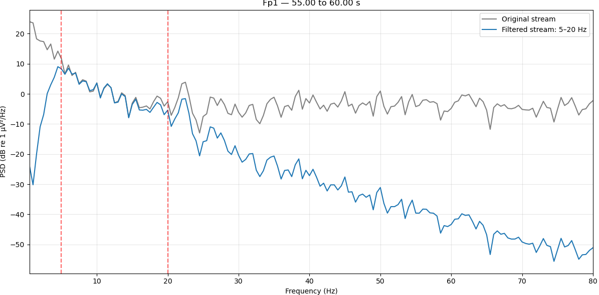 | 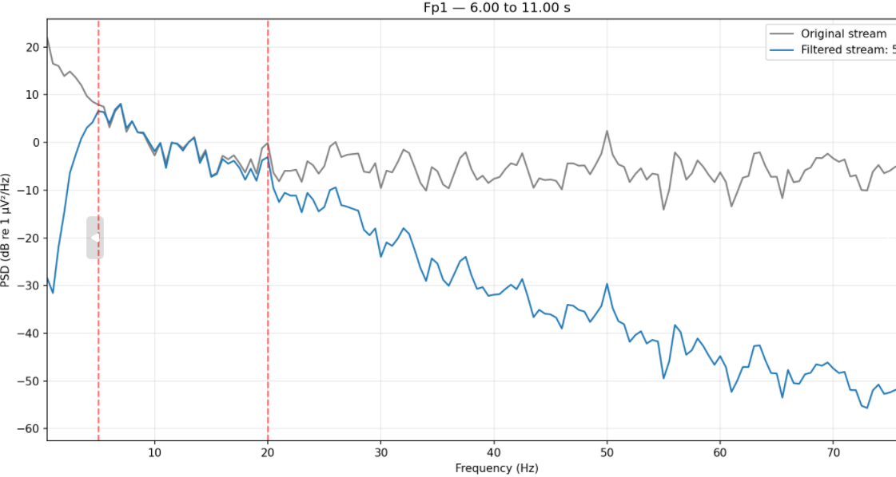
8 | 地形图（在线） | internal/online/topography.py + common/topography_core.py | 频段带通滤波 → 各通道 RMS → 薄板样条 RBF 全局插值到网格，圆形掩膜外置 NaN。 | TopographyQuery(band, grid_width=64, grid_height=64) | 电极 RMS 值正确；插值网格光滑无硬分界；头外为 NaN。 | 是 | 可行（先行滤波0.5-30数据模拟，gamma频段显示极低能量排布） | 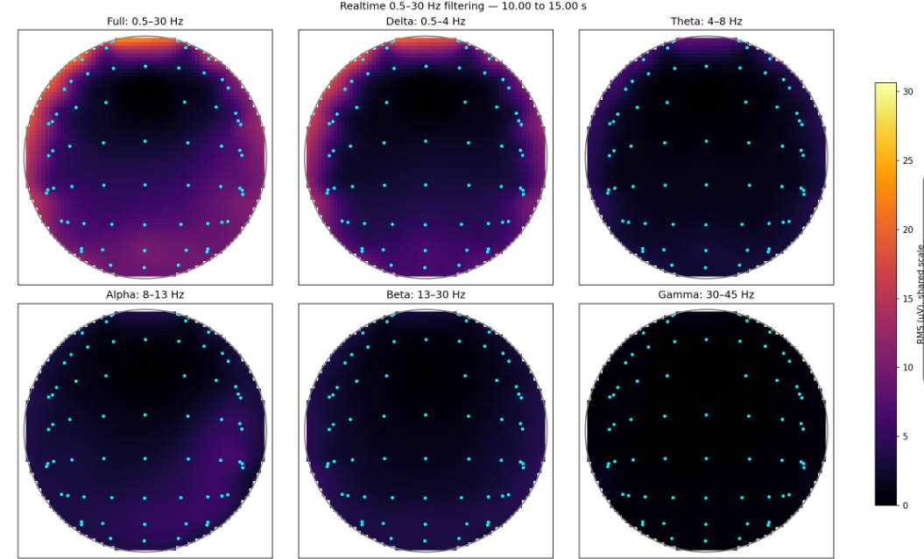 | 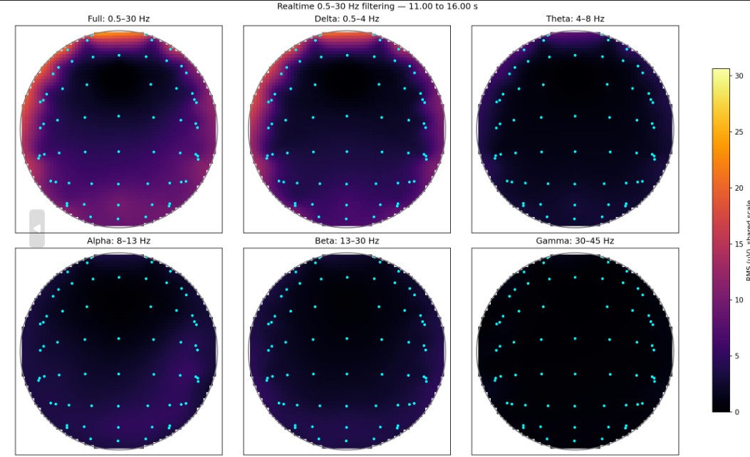 | 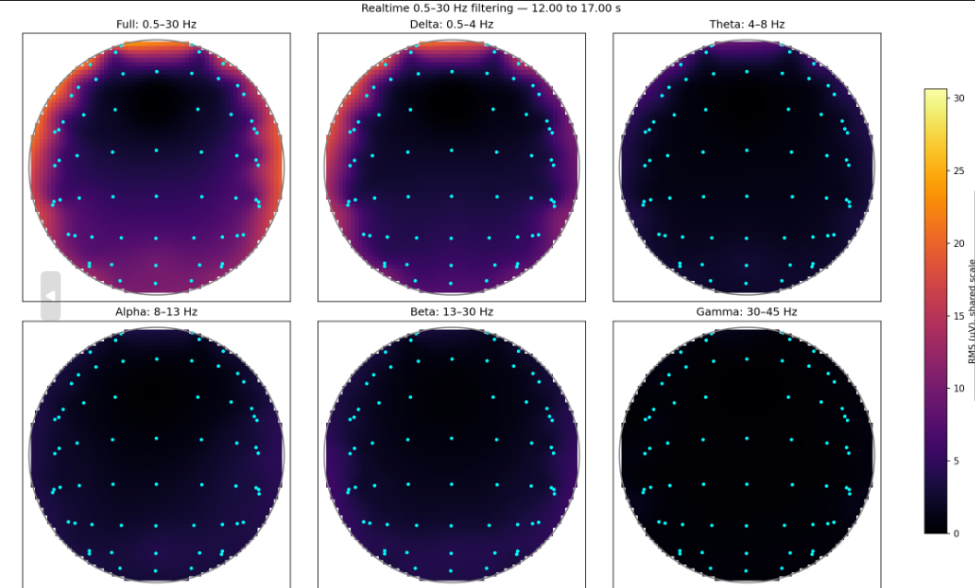 | 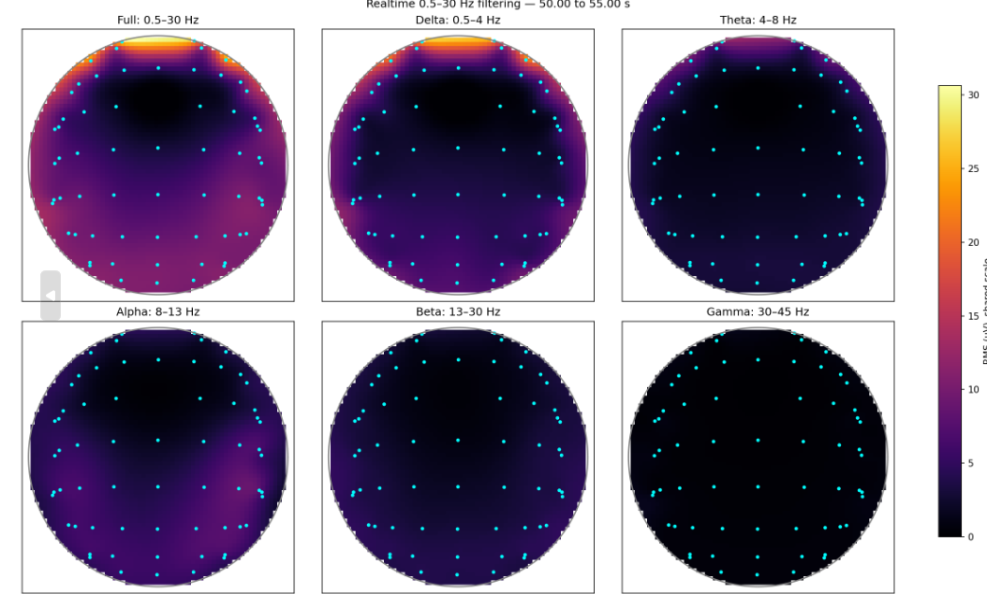

离线算法
序号 | 处理步骤 / 算法 | 实现文件 | 算法说明（公式/方法） | 关键参数及默认值 | 预期结果 / 测试要点 | 是否合入算法 | 测试结果
1 | 高通/低通组合滤波（离线） | internal/offline/filtering.py | 4 阶 Butterworth，零相位滤波（sosfiltfilt）；都开→带通、只高通→高通、只低通→低通、都关→透传。 | HighPassConfig(enabled, cutoff_hz)、LowPassConfig(enabled, cutoff_hz) | 零相位（无相移）；四种开关组合映射到正确的滤波器类型；步骤名正确（band_pass/high_pass/low_pass）。 | 是 | 可行（通过滤除后频谱相应验证：高通采用5hz，低通20，带通5-20） | 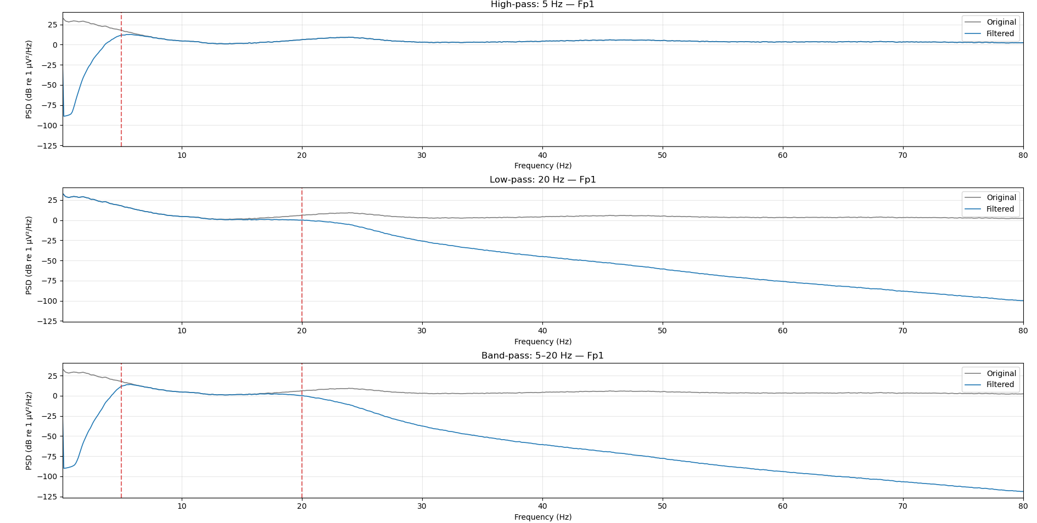
2 | 陷波（离线） | internal/offline/filtering.py | 4 阶 Butterworth 带阻，零相位滤波（sosfiltfilt）。 | NotchConfig(enabled, stop_low_hz=48, stop_high_hz=52) | 50Hz 工频被抑制；零相位无相移。 | 是 | 可行（50hz工频去除）
3 | 重参考（离线） | internal/offline/rereference.py | 复用在线 ReReferencer 做整段处理（OFF / 平均 / 双侧乳突）。 | OfflineReferenceConfig(enabled, method=OFF, mastoid_channels=()) | 与在线重参考结果一致；整段一次性处理。 | 是 | 可行（采用64导数据验证重参考计算效果）
4 | ASR 去伪迹（离线） | internal/offline/asr.py | 参考统计基线裁剪：mean ± cutoff*std；参考段为整段或 reference_range 指定段。 | OfflineAsrConfig(enabled, cutoff=20.0, reference_range) | 参考段均值/标准差计算正确；参考段无数据或过短时报错。 | 是 | 可行（对比原始与asr去除效果）具备去伪迹效果 | 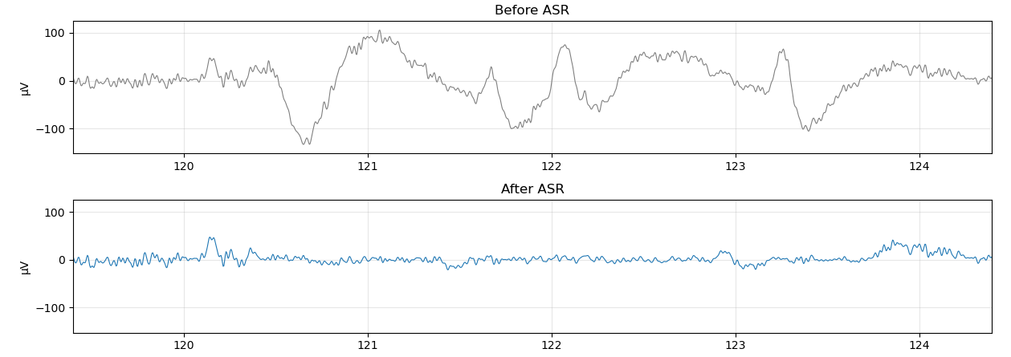 | 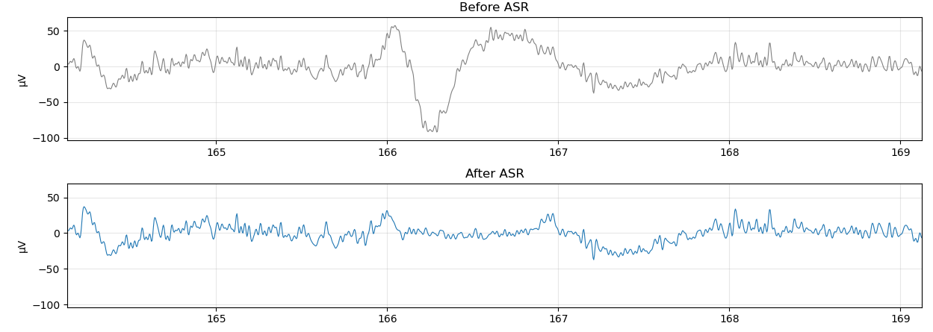
5 | 伪迹检测（离线） | internal/offline/artifact.py | 跳变伪迹（一阶差分 > jump_ratio × 中位数差分）+ 高频能量伪迹（1 秒窗口高通分量能量占比 > high_freq_ratio），任一命中即标记；只检测不修改信号。 | ArtifactDetectionConfig(enabled=True, jump_ratio=5.0, high_freq_hz=30.0, high_freq_ratio=0.5) | 尖峰/跳变样本被检出；高频伪迹被检出；返回 ArtifactSegment（通道、类型、起止样本/时间戳）。 | 是 | 算法还需优化
6 | 降采样（离线） | internal/offline/resample.py | scipy.signal.resample_poly 有理数比例重采样；目标采样率须 ≤ 当前采样率。 | ResampleConfig(enabled, target_rate_hz) | 输出样本数≈N×ratio；时间戳按新采样周期重算；波形形态保持。 | 是 | 可行（50hz降到20hz可行）
7 | 空值检测（质检） | internal/offline/quality.py | ~np.isfinite：标记 NaN 或 Inf 样本。 | QualityControlConfig(null_weak_enabled=True) | NaN/Inf 样本被标记，类型为 null_value。 | 否（待冬清测试验证）
8 | 弱信号检测（质检） | internal/offline/quality.py | 非重叠 1 秒窗口内标准差（nanstd）低于阈值，视为电极脱落/平线。 | QualityControlConfig(weak_signal_threshold_uv=1.0) | 平线段/脱落导联被标记，类型为 weak_signal。 | 否（待冬清测试验证）
9 | 幅度范围外值（质检） | internal/offline/quality.py | 每通道 |x| 超过 (1-ratio) 分位数视为异常（ratio 被裁剪到 [0,0.5]）。 | QualityControlConfig(amplitude_ratio=0.1) | 极端幅度样本被标记，类型为 amplitude_outlier。 | 否（待冬清测试验证）
10 | 低相关性导联（质检） | internal/offline/quality.py | 通道与全通道中位数信号的皮尔逊相关系数 < 阈值；常数导联视为低相关。 | QualityControlConfig(correlation_threshold=0.1) | 异常导联被标记，类型为 low_correlation。 | 否（待冬清测试验证）
11 | 线性插值修复（质检） | internal/offline/quality.py | np.interp：用异常样本左右最近正常样本做线性插值；边界用最近正常值；整段异常保留原值。 | QualityControlConfig(repair_enabled=False) | 开启后异常段被插值替换；repaired 标志置 True；关闭时仅标注不修改。 | 否（待冬清测试验证）
12 | 选段 | internal/offline/selection.py | 按时间戳 [start,end] 掩码截取多通道/单通道数据。 | selected_range | 边界正确；所选时间段无数据时报 TIME_RANGE_OUT_OF_RANGE。 | 是
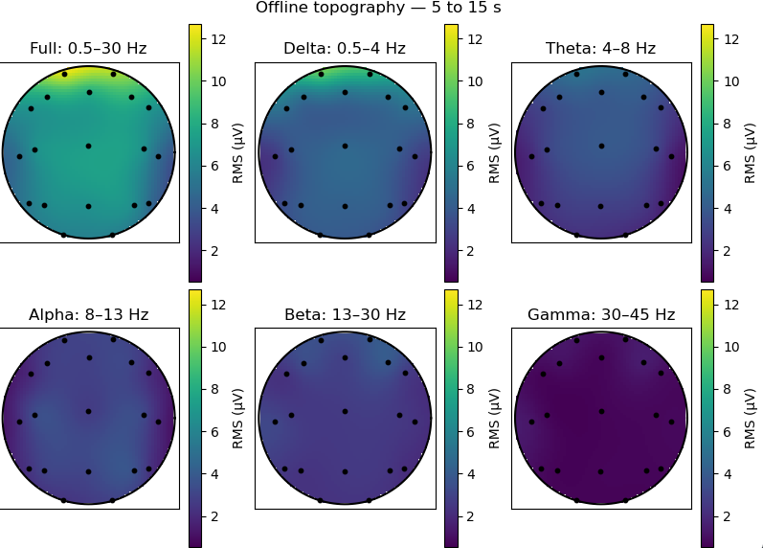
13 | 频谱（离线） | internal/offline/spectrum.py | Welch PSD + 可选频率范围截取。 | OfflineSpectrumQuery(frequency_range_hz) | PSD 峰值频率正确；频率范围非法时报错。 | 是 | 可行（采用原始数据与滤波去除伪造后数据对比频谱效果，效果有差异）
14 | 地形图（离线，6 频段） | internal/offline/topography.py | 一次返回全频段(0.5-30) + δ(0.5-4)/θ(4-8)/α(8-13)/β(13-30)/γ(30-45) 共 6 张；频段超 Nyquist 返回 NaN。 | OfflineTopographyQuery(grid_width=64, grid_height=64) | 返回 6 张图，band_names 顺序正确；低采样率下 gamma 全 NaN。 | 是 | 可行（采用预处理后数据已去除30hz以上，gamma地形图低验证合理）
15 | 统计指标（离线） | internal/offline/statistics.py | 均值/标准差(ddof=1)/RMS/峰峰值/最小/最大/零交叉率/偏度(bias=False)/峰度(fisher=True)/相关矩阵(np.corrcoef)/各频带能量(Welch PSD 积分)/优势频带。 | OfflineStatisticsQuery(selected_range) | 各指标对照已知正弦/常量信号逐一验证；相关矩阵对称且对角为 1；优势频带取能量最大频带。 | 是

